style
■直接スタイルを書く
 | 通常状態／マウスオーバー状態
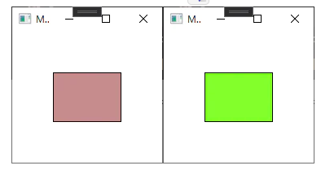

<Window x:Class="WpfApp3.MainWindow" xmlns="http://schemas.microsoft.com/winfx/2006/xaml/presentation" xmlns:x="http://schemas.microsoft.com/winfx/2006/xaml" xmlns:d="http://schemas.microsoft.com/expression/blend/2008" xmlns:mc="http://schemas.openxmlformats.org/markup-compatibility/2006" xmlns:local="clr-namespace:WpfApp3" mc:Ignorable="d" Title="MainWindow" Height="200" Width="200">
<Grid>
<Rectangle x:Name="chk" Margin="50" Stroke="Black" >
<Rectangle.Style>
<Style TargetType="Rectangle">
<Style.Triggers>
<Trigger Property="IsMouseOver" Value="True">
<Setter Property="Fill" Value="GreenYellow"/>
</Trigger>
<Trigger Property="IsMouseOver" Value="False">
<Setter Property="Fill" Value="RosyBrown"/>
</Trigger>
</Style.Triggers>
</Style>
</Rectangle.Style>
</Rectangle>
</Grid>
</Window>

■<Window.Resources>にStyleを書く(Keyなし)
 | Resourcesの中にキー名なしでTargetTypeを指定してstyleを書くと、画面に配置されている指定したTypeのものが全部そのstyleの見た目になる。
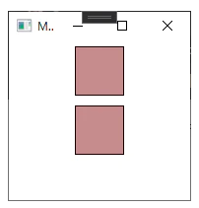

<Window x:Class="WpfApp3.MainWindow" xmlns="http://schemas.microsoft.com/winfx/2006/xaml/presentation" xmlns:x="http://schemas.microsoft.com/winfx/2006/xaml" xmlns:d="http://schemas.microsoft.com/expression/blend/2008" xmlns:mc="http://schemas.openxmlformats.org/markup-compatibility/2006" xmlns:local="clr-namespace:WpfApp3" mc:Ignorable="d" Title="MainWindow" Height="200" Width="200">
<Window.Resources>
<Style TargetType="Rectangle">
<Style.Triggers>
<Trigger Property="IsMouseOver" Value="True">
<Setter Property="Fill" Value="GreenYellow"/>
</Trigger>
<Trigger Property="IsMouseOver" Value="False">
<Setter Property="Fill" Value="RosyBrown"/>
</Trigger> </Style.Triggers>
</Style>
</Window.Resources>
<Grid>
<StackPanel>
<Rectangle Margin="5" Height="50" Width="50" Stroke="Black" />
<Rectangle Margin="5" Height="50" Width="50" Stroke="Black" />
</StackPanel>
</Grid>
</Window>

■<Window.Resources>にStyleを書く(Keyあり)
 | Resourcesの中にキー名あり(<Style x:Key="xxxx"のところ)でStyleを書くと、画面上にあるkey名を指定したものだけ、その見た目になる。
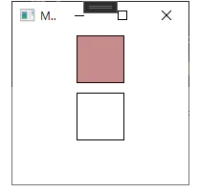

<Window x:Class="WpfApp3.MainWindow" xmlns="http://schemas.microsoft.com/winfx/2006/xaml/presentation" xmlns:x="http://schemas.microsoft.com/winfx/2006/xaml" xmlns:d="http://schemas.microsoft.com/expression/blend/2008" xmlns:mc="http://schemas.openxmlformats.org/markup-compatibility/2006" xmlns:local="clr-namespace:WpfApp3" mc:Ignorable="d" Title="MainWindow" Height="200" Width="200">
<Window.Resources>
<Style x:Key="RectStyle" TargetType="Rectangle">
<Style.Triggers>
<Trigger Property="IsMouseOver" Value="True">
<Setter Property="Fill" Value="GreenYellow"/>
</Trigger>
<Trigger Property="IsMouseOver" Value="False">
<Setter Property="Fill" Value="RosyBrown"/>
</Trigger> </Style.Triggers>
</Style>
</Window.Resources>
<Grid>
<StackPanel>
<Rectangle Style="{DynamicResource RectStyle}" Margin="5" Height="50" Width="50" Stroke="Black" />
<Rectangle Margin="5" Height="50" Width="50" Stroke="Black" />
</StackPanel>
</Grid>
</Window>

 | ※同じTargetTypeのStyleでkey名のあるもの、ないもの両方あるときも、Styleに"{DynamicResource key名}"を指定したものだけその見た目になる

■ResourceDictionary.xamlにStyleを書く
 | コントロールの見た目をいろいろ変えたいときに、画面のxamlにいじくったstyleを書いているとごちゃごちゃしてしまうので、別のファイルにstyleだけまとめて書きたい。

 | Dictionary.xaml | プロジェクトを右クリックして[追加] > [新しい項目]を選択し、[リソースディクショナリ(WPF)]を選択する。(名前は適当につける)
<ResourceDictionary xmlns="http://schemas.microsoft.com/winfx/2006/xaml/presentation" xmlns:x="http://schemas.microsoft.com/winfx/2006/xaml" xmlns:local="clr-namespace:WpfAnimation">
<!-- 1つ目のチェックボックスのスタイル -->
<Style TargetType="CheckBox" x:Key="MyCheckboxStyle">
<Setter Property="Template">
<Setter.Value>
<ControlTemplate TargetType="{x:Type CheckBox}">
・ ・
</ControlTemplate>
</Setter.Value>
</Setter>
</Style>
<!-- 2つ目のチェックボックスのスタイル -->
<Style TargetType="CheckBox" x:Key="MyCheckboxStyle2">
<Setter Property="Background" Value="Red"/>
</Style>
</ResourceDictionary>
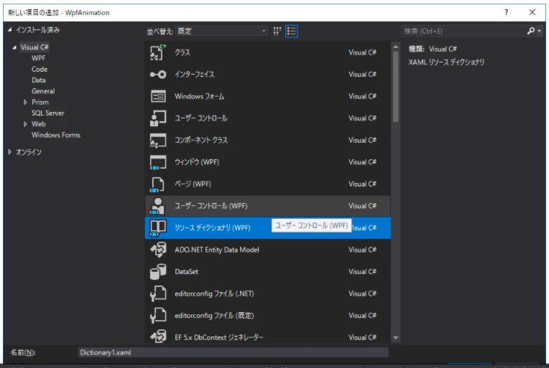

 | ディクショナリを使う画面のxamlのコード。
<Window x:Class="WpfAnimation.MainWindow" xmlns="http://schemas.microsoft.com/winfx/2006/xaml/presentation" xmlns:x="http://schemas.microsoft.com/winfx/2006/xaml" xmlns:d="http://schemas.microsoft.com/expression/blend/2008" xmlns:mc="http://schemas.openxmlformats.org/markup-compatibility/2006" xmlns:local="clr-namespace:WpfAnimation" mc:Ignorable="d" Title="MainWindow" Height="150" Width="150" Background="Gray">
<Window.Resources>
<ResourceDictionary>
<ResourceDictionary.MergedDictionaries>
<ResourceDictionary Source="/Dictionary1.xaml"/>
</ResourceDictionary.MergedDictionaries>
</ResourceDictionary>
</Window.Resources>
<Grid>
<StackPanel Margin="20">
<CheckBox Style="{StaticResource MyCheckboxStyle}"/>
<CheckBox Style="{StaticResource MyCheckboxStyle2}" IsChecked="True"/>
</StackPanel>
</Grid>
</Window>

■Styleの中でTemplateを変更する
 | 各コントロールの標準のテンプレートを出すと、よく見る書かれ方。
 | 下は、CheckBoxのデフォルトのStyleをまともに動かないくらい簡略化したものを、リソースにControlTemplateを書いてkey指定してつかうものと、styleに直接書くものをやってみたコード。
<Window x:Class="WpfApp3.MainWindow" xmlns="http://schemas.microsoft.com/winfx/2006/xaml/presentation" xmlns:x="http://schemas.microsoft.com/winfx/2006/xaml" xmlns:d="http://schemas.microsoft.com/expression/blend/2008" xmlns:mc="http://schemas.openxmlformats.org/markup-compatibility/2006" xmlns:local="clr-namespace:WpfApp3" mc:Ignorable="d" Title="MainWindow" Height="200" Width="200">
<Window.Resources>
<!-- テンプレートをリソースとして書く -->
<ControlTemplate x:Key="type1" TargetType="{x:Type CheckBox}">
<Grid x:Name="templateRoot" Background="Transparent" SnapsToDevicePixels="True">
<Grid.ColumnDefinitions>
<ColumnDefinition Width="Auto"/>
<ColumnDefinition Width="*"/>
</Grid.ColumnDefinitions>
<Border x:Name="checkBoxBorder" BorderBrush="{TemplateBinding BorderBrush}" BorderThickness="{TemplateBinding BorderThickness}" Background="{TemplateBinding Background}" HorizontalAlignment="{TemplateBinding HorizontalContentAlignment}" Margin="1" VerticalAlignment="{TemplateBinding VerticalContentAlignment}">
<Grid x:Name="markGrid">
<TextBlock Text="1"/>
</Grid>
</Border>
<ContentPresenter x:Name="contentPresenter" Grid.Column="1" Focusable="False" HorizontalAlignment="{TemplateBinding HorizontalContentAlignment}" Margin="{TemplateBinding Padding}" RecognizesAccessKey="True" SnapsToDevicePixels="{TemplateBinding SnapsToDevicePixels}" VerticalAlignment="{TemplateBinding VerticalContentAlignment}"/>
</Grid>
</ControlTemplate>
<!-- チェックボックスのスタイル本体 -->
<Style x:Key="CheckBoxStyle1" TargetType="{x:Type CheckBox}">
<Style.Triggers>
<Trigger Property="IsMouseOver" Value="True">
<!-- ★styleの中でTemplateを指定(Resourceに書いたやつをDynamicResourceで指定) -->
<Setter Property="Template" Value="{DynamicResource type1}"/>
</Trigger>
<Trigger Property="IsMouseOver" Value="False">
<!-- ★styleの中でTemplateを指定(ここに直接書く)(デフォのStyleでよくこの書き方で書かれてるので、こっちが基本っぽい) -->
<Setter Property="Template">
<Setter.Value>
<ControlTemplate TargetType="{x:Type CheckBox}">
<Grid x:Name="templateRoot" Background="Transparent" SnapsToDevicePixels="True">
<Grid.ColumnDefinitions>
<ColumnDefinition Width="Auto"/>
<ColumnDefinition Width="*"/>
</Grid.ColumnDefinitions>
<Border x:Name="checkBoxBorder" BorderBrush="{TemplateBinding BorderBrush}" BorderThickness="{TemplateBinding BorderThickness}" Background="{TemplateBinding Background}" HorizontalAlignment="{TemplateBinding HorizontalContentAlignment}" Margin="1" VerticalAlignment="{TemplateBinding VerticalContentAlignment}">
<Grid x:Name="markGrid">
<TextBlock Text="2"/>
</Grid>
</Border>
<ContentPresenter x:Name="contentPresenter" Grid.Column="1" Focusable="False" HorizontalAlignment="{TemplateBinding HorizontalContentAlignment}" Margin="{TemplateBinding Padding}" RecognizesAccessKey="True" SnapsToDevicePixels="{TemplateBinding SnapsToDevicePixels}" VerticalAlignment="{TemplateBinding VerticalContentAlignment}"/>
</Grid>
</ControlTemplate>
</Setter.Value>
</Setter>
</Trigger>
</Style.Triggers>
</Style>
</Window.Resources>
<!-- 画面本体 -->
<Grid>
<CheckBox Content="チェックボックス" Style="{DynamicResource CheckBoxStyle1}"/>
</Grid>
</Window>

template
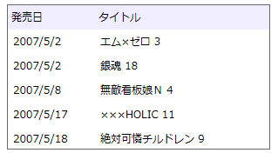
 | 既存のコントロールの動きはそのままで、見た目だけを変える
■コントロールテンプレート
 | 以下のように書くことで、ボタンの見た目を四角と丸に変化させることができます。
<WrapPanel xmlns="http://schemas.microsoft.com/winfx/2006/xaml/presentation" xmlns:x="http://schemas.microsoft.com/winfx/2006/xaml" >
<Button Margin="5" Width="100" Height="100" Content="test1">
<Button.Template>
<ControlTemplate TargetType="Button">
<Grid>
<Rectangle Fill="#8080ff"/>
<Ellipse Fill="#ff8080"/>
</Grid>
</ControlTemplate>
</Button.Template>
</Button>
</WrapPanel>
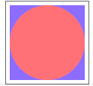

 | ボタンの中身である "test1" が表示されていません。これを表示させるためには、ControlTemplate 中に、ContentPresenter というものを書き加えます。
<WrapPanel xmlns="http://schemas.microsoft.com/winfx/2006/xaml/presentation" xmlns:x="http://schemas.microsoft.com/winfx/2006/xaml" >
<Button Margin="5" Width="100" Height="100" Content="test1">
<Button.Template>
<ControlTemplate TargetType="Button">
<Grid>
<Rectangle Fill="#8080ff"/>
<Ellipse Fill="#ff8080"/>
<ContentPresenter HorizontalAlignment="Center" VerticalAlignment="Center"/>
</Grid>
</ControlTemplate>
</Button.Template>
</Button>
</WrapPanel>
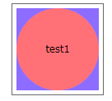

 | ControlTemplate は、リソース中に 書くこともできます。
<WrapPanel xmlns="http://schemas.microsoft.com/winfx/2006/xaml/presentation" xmlns:x="http://schemas.microsoft.com/winfx/2006/xaml" >
<WrapPanel.Resources>
<ControlTemplate x:Key="buttonTemplate" TargetType="Button">
<Grid>
<Rectangle Fill="#8080ff"/>
<Ellipse Fill="#ff8080"/>
<ContentPresenter HorizontalAlignment="Center" VerticalAlignment="Center"/>
</Grid>
</ControlTemplate>
</WrapPanel.Resources>
<Button Margin="5" Width="100" Height="100" Content="test1" Template="{StaticResource buttonTemplate}"/>
</WrapPanel>

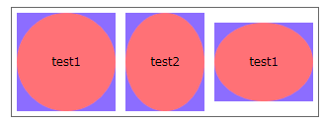
 | 全てのボタンに対して一律テンプレートを適用したければ、スタイルと併用します。
<WrapPanel xmlns="http://schemas.microsoft.com/winfx/2006/xaml/presentation" xmlns:x="http://schemas.microsoft.com/winfx/2006/xaml" >
<WrapPanel.Resources>
<ControlTemplate x:Key="buttonTemplate" TargetType="Button">
<Grid>
<Rectangle Fill="#8080ff"/>
<Ellipse Fill="#ff8080"/>
<ContentPresenter HorizontalAlignment="Center" VerticalAlignment="Center"/>
</Grid>
</ControlTemplate>
<Style TargetType="{x:Type Button}">
<Setter Property="Template" Value="{StaticResource buttonTemplate}"/>
</Style>
</WrapPanel.Resources>
<Button Margin="5" Width="100" Height="100" Content="test1"/>
<Button Margin="5" Width="80" Height="100" Content="test2"/>
<Button Margin="5" Width="100" Height="80" Content="test1"/>
</WrapPanel>

 | また、テンプレートの適用先のプロパティ値をテンプレートに反映させるためには、 TemplateBinding マークアップ拡張を用います。
<WrapPanel xmlns="http://schemas.microsoft.com/winfx/2006/xaml/presentation" xmlns:x="http://schemas.microsoft.com/winfx/2006/xaml" >
<WrapPanel.Resources>
<ControlTemplate x:Key="buttonTemplate" TargetType="Button">
<Grid>
<Rectangle Fill="#8080ff"/>
<Ellipse Fill="{TemplateBinding Background}"/>
<ContentPresenter HorizontalAlignment="Center" VerticalAlignment="Center"/>
</Grid>
</ControlTemplate>
<Style TargetType="{x:Type Button}">
<Setter Property="Template" Value="{StaticResource buttonTemplate}"/>
</Style>
</WrapPanel.Resources>
<Button Margin="5" Background="#80ff80" Width="100" Height="100" Content="test1"/>
<Button Margin="5" Background="#ffff80" Width="80" Height="100" Content="test2"/>
<Button Margin="5" Background="#80ffff" Width="100" Height="80" Content="test1"/>
</WrapPanel>
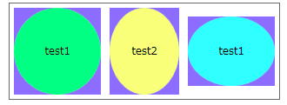

■アイテムコントロール
 | ItemsControl の場合、ControlTemplate 中には ContentPresenter ではなく、 ItemsPresenter を記述します。 例えば、角を丸めた ListBox を作りたければ以下のようにします。
<WrapPanel xmlns="http://schemas.microsoft.com/winfx/2006/xaml/presentation" xmlns:x="http://schemas.microsoft.com/winfx/2006/xaml" >
<ListBox>
<ListBox.Template>
<ControlTemplate TargetType="{x:Type ListBox}">
<Border CornerRadius="10" BorderBrush="#808080" BorderThickness="1">
<ItemsPresenter Margin="5"/>
</Border>
</ControlTemplate>
</ListBox.Template>
<ListBoxItem>1</ListBoxItem>
<ListBoxItem>2</ListBoxItem>
<ListBoxItem>3</ListBoxItem>
</ListBox>
</WrapPanel>

 | この ItemsPresenter の中身そのものの表示方法を変えたければ、 ItemsPanel プロパティ（ItemsPanelTemplate 型）を設定します。
<WrapPanel xmlns="http://schemas.microsoft.com/winfx/2006/xaml/presentation" xmlns:x="http://schemas.microsoft.com/winfx/2006/xaml" >
<ListBox>
<ListBox.Template>
<ControlTemplate TargetType="{x:Type ListBox}">
<Border CornerRadius="10" BorderBrush="#808080" BorderThickness="1">
<ItemsPresenter Margin="5"/>
</Border>
</ControlTemplate>
</ListBox.Template>
<ListBox.ItemsPanel>
<ItemsPanelTemplate>
<StackPanel Orientation="Horizontal"/>
</ItemsPanelTemplate>
</ListBox.ItemsPanel>
<ListBoxItem>1</ListBoxItem>
<ListBoxItem>2</ListBoxItem>
<ListBoxItem>3</ListBoxItem>
</ListBox>
</WrapPanel>

■データコントロール
 | ListBoxItem を使う場合、 各項目のテンプレートは、ListBoxItem の Template プロパティに ControlTemplate を指定すればできます。 一方で、データバインディングを使う場合には、 データテンプレート（DataTemplate）というものを使います。
 | ListBox では、 ItemsSource プロパティに XmlDataProvider を指定することで、 XML からデータを読み込んで一覧表示することができます。
<WrapPanel xmlns="http://schemas.microsoft.com/winfx/2006/xaml/presentation" xmlns:x="http://schemas.microsoft.com/winfx/2006/xaml" >
<WrapPanel.Resources>
<XmlDataProvider x:Key="comics">
<x:XData>
<comics xmlns="">
<item date="2007/5/2">エム×ゼロ 3</item>
<item date="2007/5/2">銀魂 18</item>
<item date="2007/5/8">無敵看板娘Ｎ 4</item>
<item date="2007/5/17">×××HOLIC 11</item>
<item date="2007/5/18">絶対可憐チルドレン 9</item>
</comics>
</x:XData>
</XmlDataProvider>
</WrapPanel.Resources>
<ListBox ItemsSource="{Binding Source={StaticResource comics}, XPath=/comics/item}">
</ListBox>
</WrapPanel>
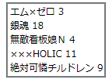

 | XML の各項目に対してテンプレートを適用したければ、 以下のように、ItemTemplate プロパティに DataTemplate を設定します。
<WrapPanel xmlns="http://schemas.microsoft.com/winfx/2006/xaml/presentation" xmlns:x="http://schemas.microsoft.com/winfx/2006/xaml" >
<WrapPanel.Resources>
<XmlDataProvider x:Key="comics">
<x:XData>
<comics xmlns="">
<item date="2007/5/2">エム×ゼロ 3</item>
<item date="2007/5/2">銀魂 18</item>
<item date="2007/5/8">無敵看板娘Ｎ 4</item>
<item date="2007/5/17">×××HOLIC 11</item>
<item date="2007/5/18">絶対可憐チルドレン 9</item>
</comics>
</x:XData>
</XmlDataProvider>
</WrapPanel.Resources>
<ListBox ItemsSource="{Binding Source={StaticResource comics}, XPath=/comics/item}">
<ListBox.ItemTemplate>
<DataTemplate>
<StackPanel Orientation="Horizontal">
<Label Width="100" Content="{Binding XPath=@date}"/>
<Label Width="200" Content="{Binding XPath=text()}"/>
</StackPanel>
</DataTemplate>
</ListBox.ItemTemplate>
<ListBox.Template>
<ControlTemplate TargetType="{x:Type ListBox}">
<StackPanel>
<StackPanel Orientation="Horizontal" Background="#eeeeff">
<Label Width="100" Content="発売日"/>
<Label Width="200" Content="タイトル"/>
</StackPanel>
<ItemsPresenter/>
</StackPanel>
</ControlTemplate>
</ListBox.Template>
</ListBox>
</WrapPanel>

